sheet1
대한민국 지역 평균 일사량

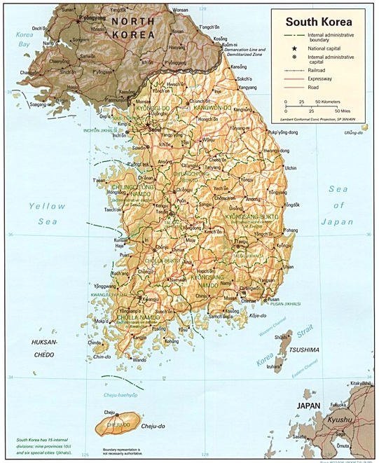
지역 | 20년 평균 경사면(30도)일조량
5 | 4196.104 | W/m2

